Anvisningar riskanalys
Anvisning för arbetet med riskanalys
Bakgrund
Mittuniversitetet omfattas av internrevisionsförordningen vilket innebär att myndigheten ska tillämpa förordningen (2007:603) om intern styrning och kontroll. Enligt denna ska myndigheten genomföra en riskanalys syfte att identifiera omständigheter som utgör en väsentlig risk för att de krav som framgår av 3 § myndighetsförordningen (2007:515) inte fullgörs.
I riskanalysen ska fokus ligga på väsentliga risker som kan hota Mittuniversitetets möjlighet att genomföra verksamhet effektivt och enligt gällande rätt, att redovisa verksamheten på ett tillförlitligt och rättvisande sätt och att hushålla väl med statens medel.
I riskanalysen ska även risker för oegentligheter lyftas. Oegentligheter innefattar flera omständigheter och handlar exempelvis om risker för att medarbetare är jäviga i beslut eller handläggning, tar mutor, stjäl eller missbrukar ett förtroende.
Riskanalysen ska utgå från all verksamhet som myndigheten ansvar för, dvs. både löpande verksamhet och mer tillfälliga uppdrag.
Mall för riskanalys
Ange förslag på risker i fliken Riskanalys och ange om risken avser myndighetsnivå eller institution/avdelningsnivå. Identifierade risker stäms av i ledningsrådet och ställningstagande görs till om risken ska vara med i Mittuniversitetets aktivitetsplan eller på annan nivå. Riskanalys med risker på myndighetsnivå är en del av Mittuniversitetets verksamhetsplan. Riskanalys med risker på institutions/avdelningsnivå ska också dokumenteras och är en del av dess aktivitetsplan.
Alla förslag på risker dokumenteras i första steget i samma mall för att sedan delas upp i myndighetens riskanalys respektive avdelningens riskanalys.
I mallen för riskanalys anges:
Risk: Vad är risken dvs. vad kan komma att hända.
På grund av (orsak): Konkretisering av bakomliggande orsaker till risken
Sannolikhet och konsekvens: Bedömning av risker. Bedömning av sannolikhet att risken inträffar samt konsekvensen om risken inträffar. Använd matrisen för riskvärde. Det finns inga exakta värden eller definitioner av de olika nivåerna under respektive område utan ska ställas i relation till varandra och jämföras över tid.
Ansvarig: Vem ansvarar för att åtgärderna genomförs
Åtgärder: Vad ska genomföras för att eliminera eller motverka risken
Nivå för riskhantering: Ange om risken föreslås hanteras på myndighetsnivå eller institutions- och avdelningsnivå.
Risker som beslutas hanteras på institutions- och avdelningsnivå ingår i institutionens/avdelningens egna riskanalys. De som anges ska hanteras på myndighetsnivå lyfts för diskussion i ledningsrådet.
Uppföljning
Riskanalysen på myndighetsnivå följs upp i dialoger. Uppföljning görs av beslutade åtgärder och vid behov kan riskbedömningen justeras och tillkommande risker läggas till riskanalysen.
Stöd i arbetet med riskanalys
Regler för intern styrning och kontroll MIUN 2019/1516.

Matris Riskvärdering
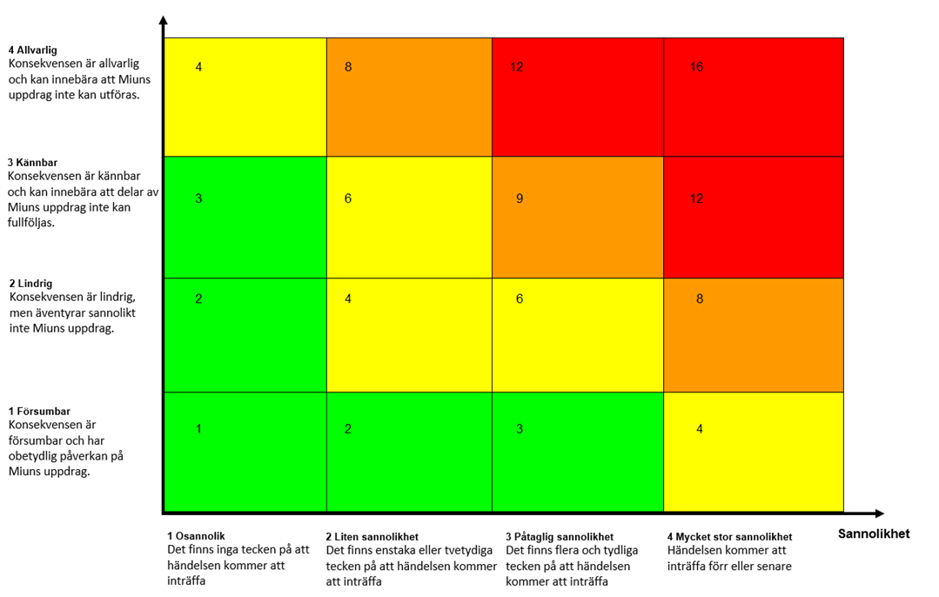
Matris Riskvärdering

